BD Defensa
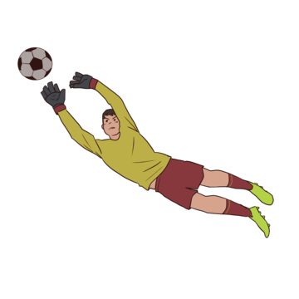
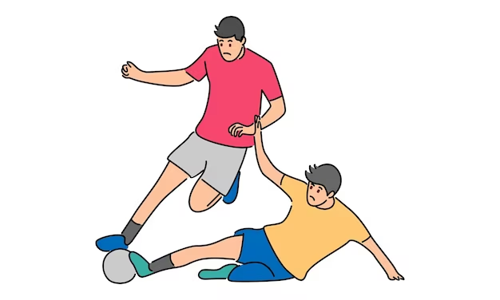


 |  | BORUSSIA |  |  | DORMUND
 |  |  | DEFENSA / |  | PORTERIA

 |  | Sumario |  |  |  |  |  |  | Ataque |  |  |  |  | PASES

Columna 1 | Paradas | Goles | Asistencias | faltas | Pases precisos | Duelos en el suelo (ganados) | Duelos aéreos (ganados) | Minutos jugados | Tiros a puerta | Ocasiones de gol | Tiros fuera | Disparos bloqueados | Regates (completados) | Toques | Pases clave | Centros (completados) | Balones en largo (completados)
GREGOR KOBEL | 4 | 0 | 0 | 0 | 79% | 1 | 0 | 90 | 0 | 0 | 0 | 0 | 0 | 35 | 0 | 0 | 3
NICO SCHLOTTERBECK | 0 | 0 | 0 | 0 | 89% | 1 | 2 | 90 | 0 | 0 | 0 | 0 | 0 | 83 | 0 | 0 | 13
MATS HUMMELS | 0 | 0 | 0 | 2 | 96% | 5 | 4 | 90 | 0 |  | 2 | 0 | 0 | 67 | 1 | 0 | 3
IAN MAATSEN | 0 | 0 | 0 | 0 | 85% | 7 | 0 | 90 | 0 | 0 | 1 | 1 | 2 | 58 | 1 | 0 | 3
JULIAN RYERSON | 0 | 0 | 0 | 2 | 84% | 4 | 1 | 90 | 0 | 0 | 0 | 0 | 1 | 68 | 0 | 0 | 1

BD Mediocentro
 | BORUSSIA |  |  |  | DORMUND
 |  | MEDIO |  |  | CENTRO

 | Sumario |  |  |  |  |  |  |  |  |  |  |  | Ataque |  |  |  |  |  | PASES

Columna 1 | Goles | Asistencias | Entradas | Pases totales | Pases precisos | Duelos en el suelo | Duelos en el suelo (ganados) | Duelos aéreos | Duelos aéreos (ganados) | Faltas (Realizadas) | Faltas (Recibidas) | Minutos jugados | Tiros a puerta | Ocasiones de gol | Tiros fuera | Disparos bloqueados | Regates | Regates (completados) | Toques | Pases clave | Centros | Centros (completados) | Balones en largo | Balones en largo (completados)
Julian Brandt #19 | 0 | 0 | 1 | 31 | 26 | 4 | 2 | 2 | 2 | 0 | 0 | 80 | 0 |  | 1 | 0 | 3 | 1 | 47 | 4 | 8 | 3 | 1 | 0
Marcel Sabitzer #20 | 0 | 0 | 1 | 36 | 29 | 6 | 3 | 1 | 0 | 2 | 2 | 90 | 1 |  | 0 | 0 | 0 | 0 | 46 | 1 | 1 (0) | 0 | 2 | 1
Emre Can #23 | 0 | 0 | 1 | 49 | 46 | 5 | 1 | 0 | 0 | 2 | 0 | 80 | 0 |  | 0 | 0 | 0 | 0 | 53 | 0 | 0 | 0 | 1 | 0
Donyell Malen #21 | 0 | 0 | 0 | 1 | 1 | 2 | 1 | 0 | 0 | 0 | 1 | 10 | 0 |  | 0 | 0 | 0 | 0 | 6 | 0 | 0 | 0 | 0 | 0

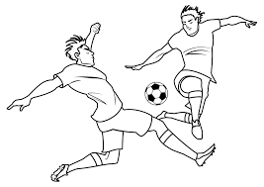


Recuperaciones | Tiros libres

BD Delantera
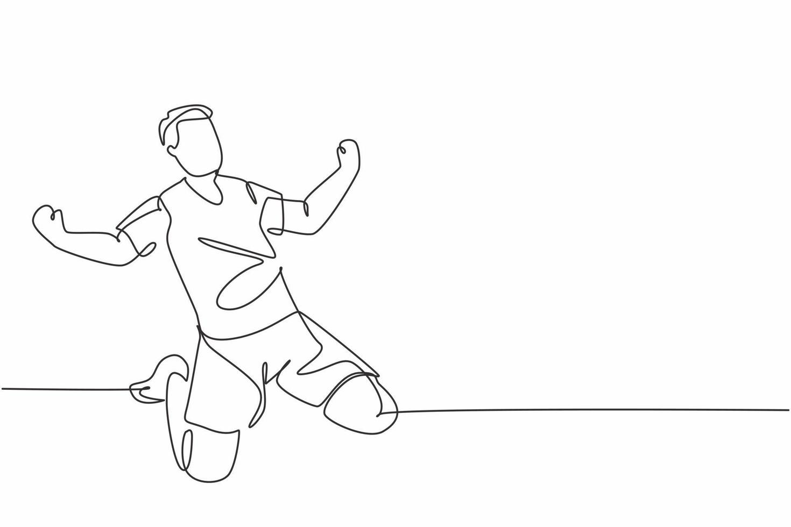
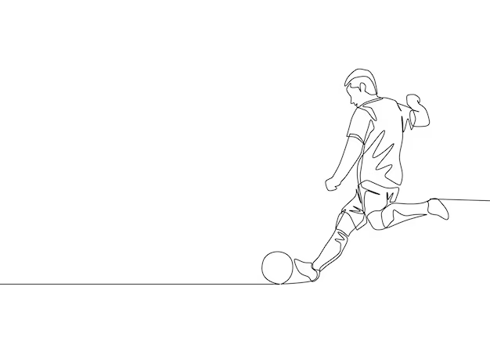
 | BORUSSIA |  |  | DORMUND
 |  | DELAN |  | TERA

 | https://www.sofascore.com/

 | Sumario |  |  |  |  |  |  |  | Ataque |  |  |  |  | PASES
 | Goles | Asistencias | Entradas | Pases precisos | Duelos (ganados) | Duelos en el suelo (ganados) | Duelos aéreos (ganados) | Minutos jugados | Tiros a puerta | Ocasiones de gol | Tiros fuera | Disparos bloqueados | Regates (completados) | Toques | Pases clave | Centros (completados) | Balones en largo (completados)
SÉBASTIEN HALLER | 0 | 0 |  | 3/4 (75%) |  | 0 (0) | 0 (0) | 10 | 0 |  | 0 | 0 | 0 (0) | 4 | 0 | 0 (0) | 0 (0)
JADON SANCHO | 0 | 0 |  | 26/31 (84%) |  | 8 (3) | 0 (0) | 87 | 0 |  | 0 | 0 | 3 (1) | 39 | 0 | 0 (0) | 1 (1)
NICLAS FÜLLKRUG | 0 | 0 |  | 11/17 (65%) |  | 3 (1) | 10 (5) | 90 | 1 |  | 3 | 0 | 0 (0) | 26 | 2 | 0 (0) | 0 (0)
YOUSSOUFA MOUKOKO (*) | - | - |  | - | - | - | - | - | - | - | - | - | - | - | - | - | -
DONYELL MALEN | 0 | 0 |  | 1/1 (100%) |  | 2 (1) | 0 (0) | 10 | 0 |  | 0 | 0 | 0 (0) | 6 | 0 | 0 (0) | 0 (0)
KARIM ADEYEMI | 0 | 0 |  | 5/7 (71%) |  | 4 (2) | 1 (1) | 72 | 2 |  | 0 | 1 | 3 (1) | 24 | 1 | 1 (1) | 1 (0)
JAMIE BYNOE-GITTENS | 0 | 0 |  | 0/2 (0%) |  | 1 (1) | 0 (0) | 9 | 0 |  | 0 | 1 | 0 (0) | 4 | 0 | 0 (0) | 0 (0)

